hashmap
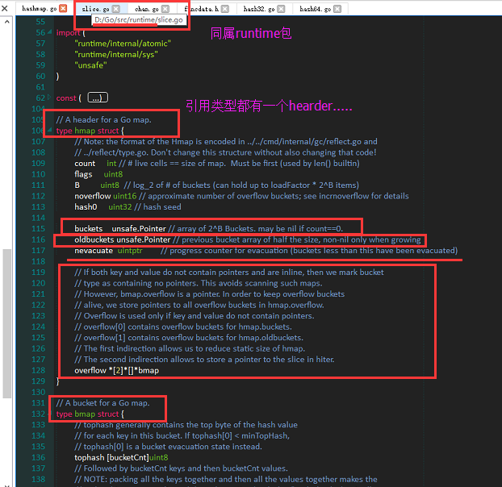

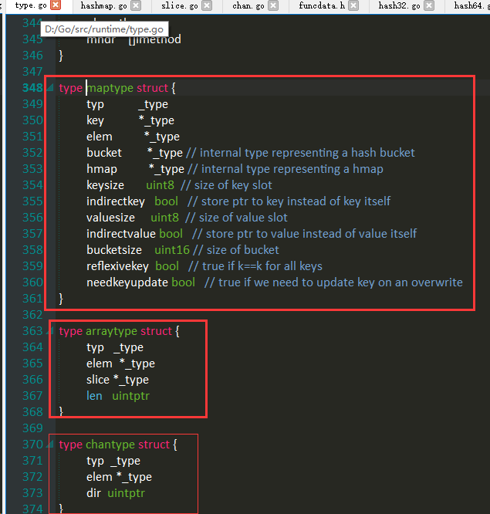

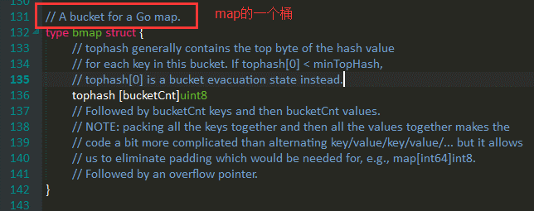

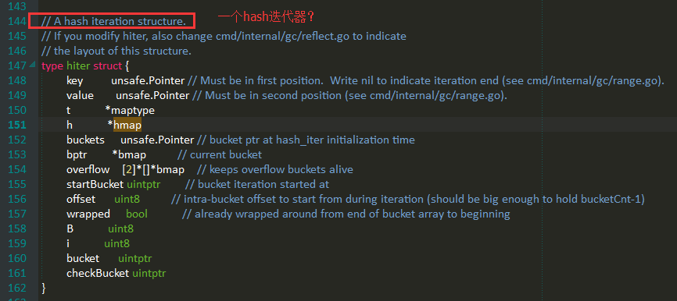

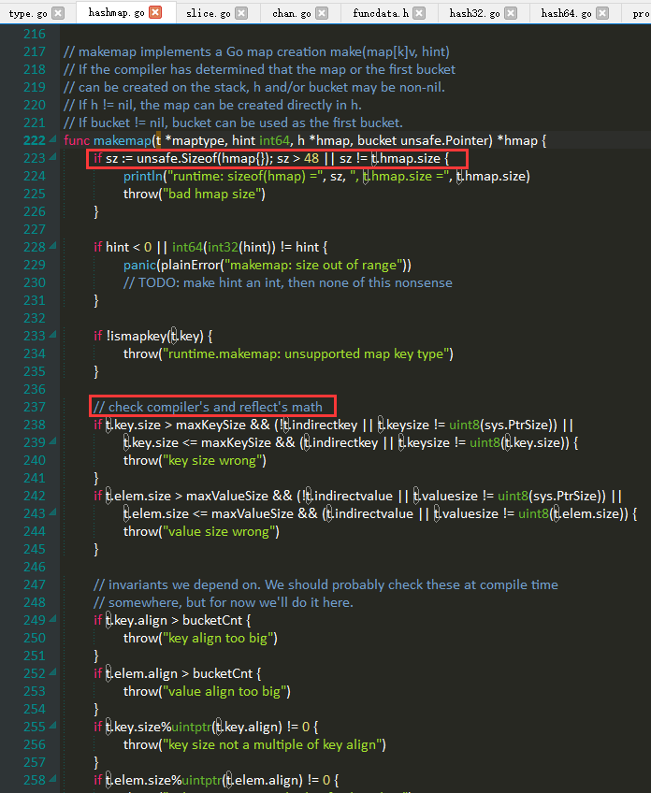

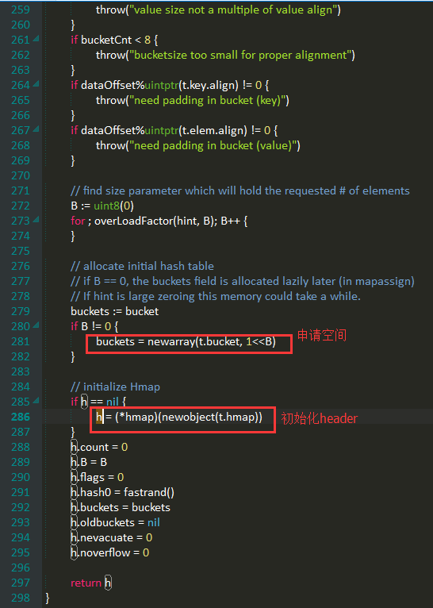

slice
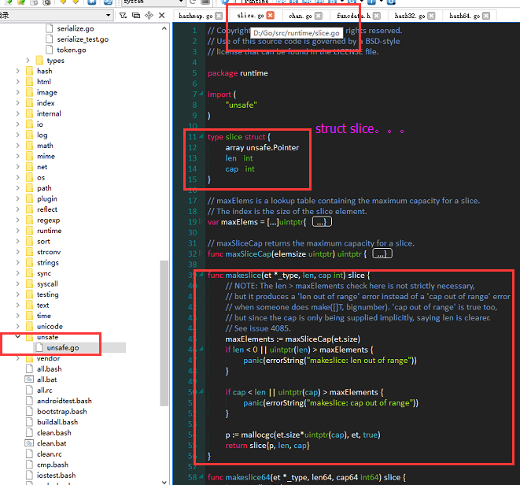

chan
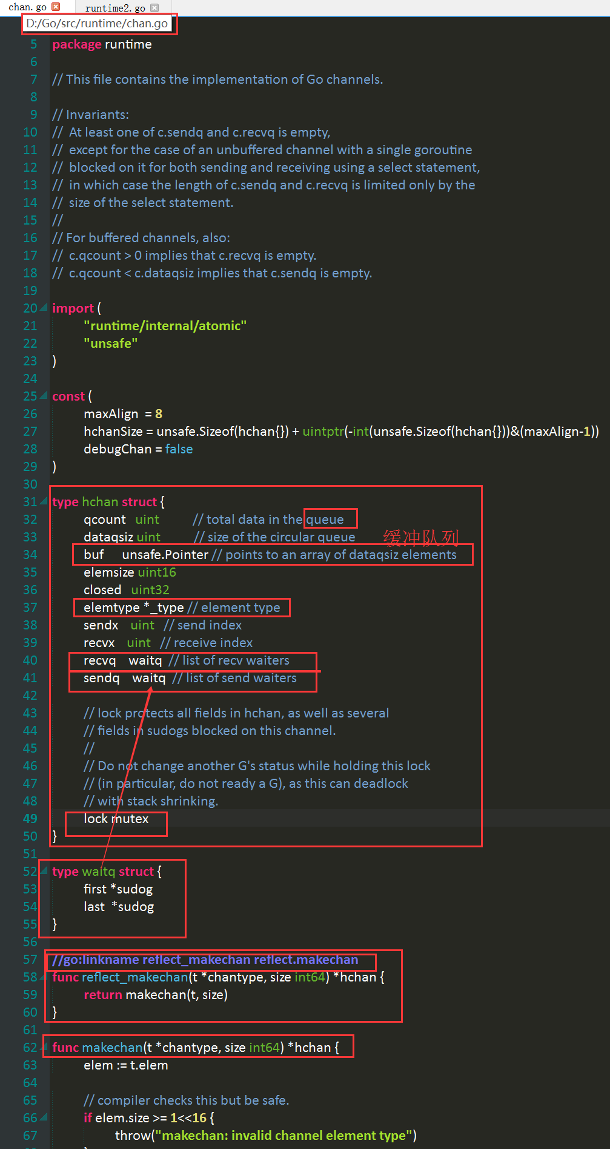

记住一件事：
c.dataqsiz==0表示无缓冲chan
读：
此时在发送阻塞队列没gouroutine的时候，直接阻塞，简单粗暴！
写也是这样！！！

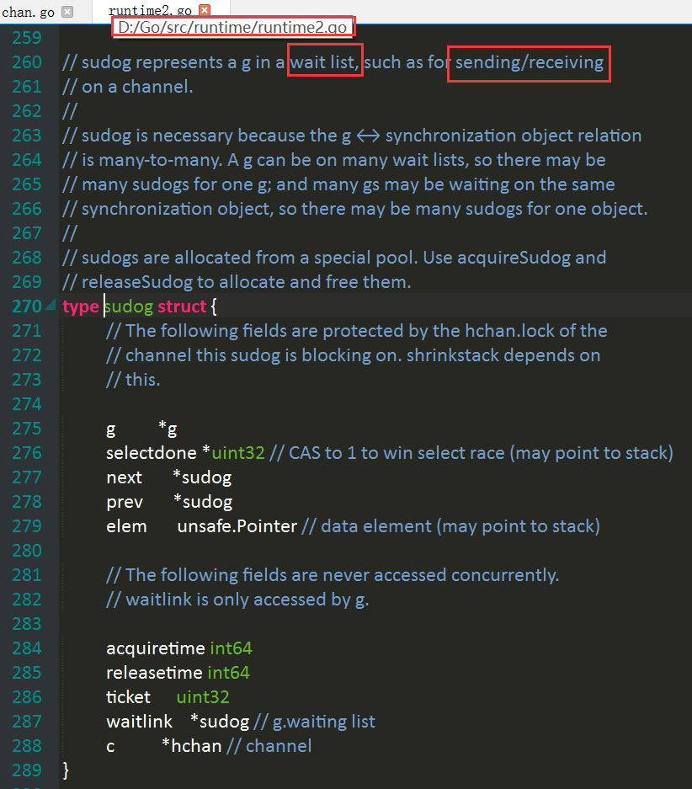

在链接阶段，该函数会被链接到reflect.makechan()方法上

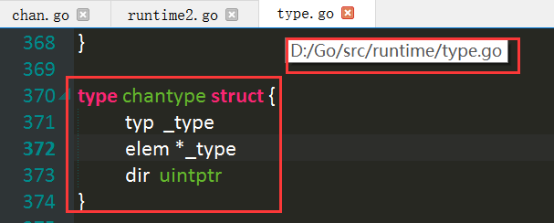

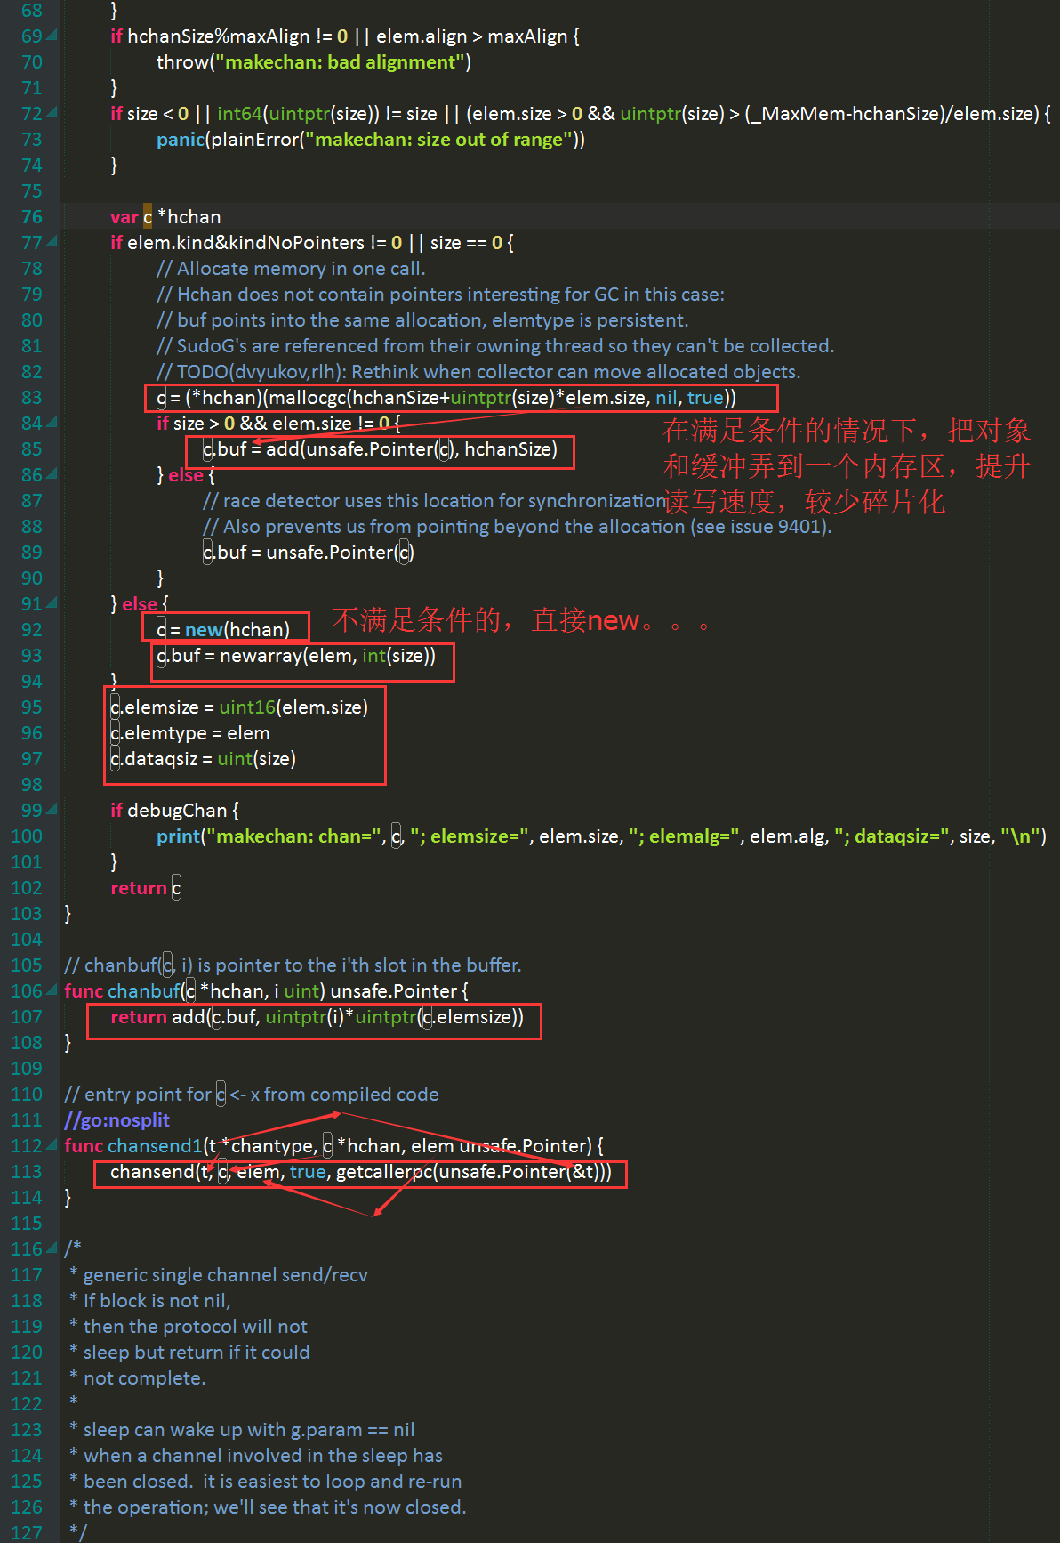

受垃圾回收器限制，指针型缓冲槽须单独分配内存，因为这个分配的类型是nil，内存分配器觉得他不包含指针

受垃圾回收器限制，指针型缓冲槽须单独分配内存！
如果pointer类型不用用gc相关的分配函数，会导致无法被垃圾回收

c.dataqsiz==0表示无缓冲chan

返回队列中的第i个数据，就是循环队列下标为i的数据

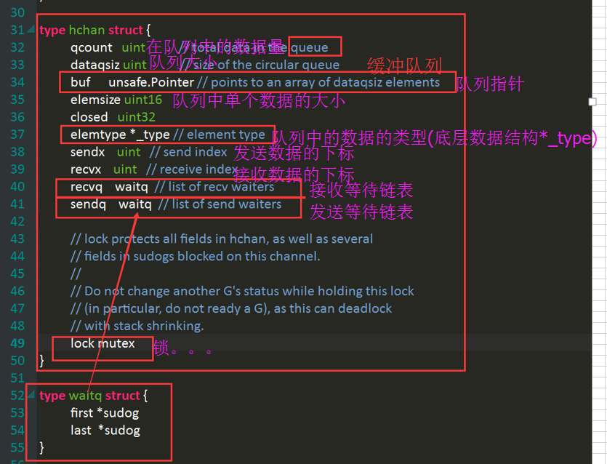

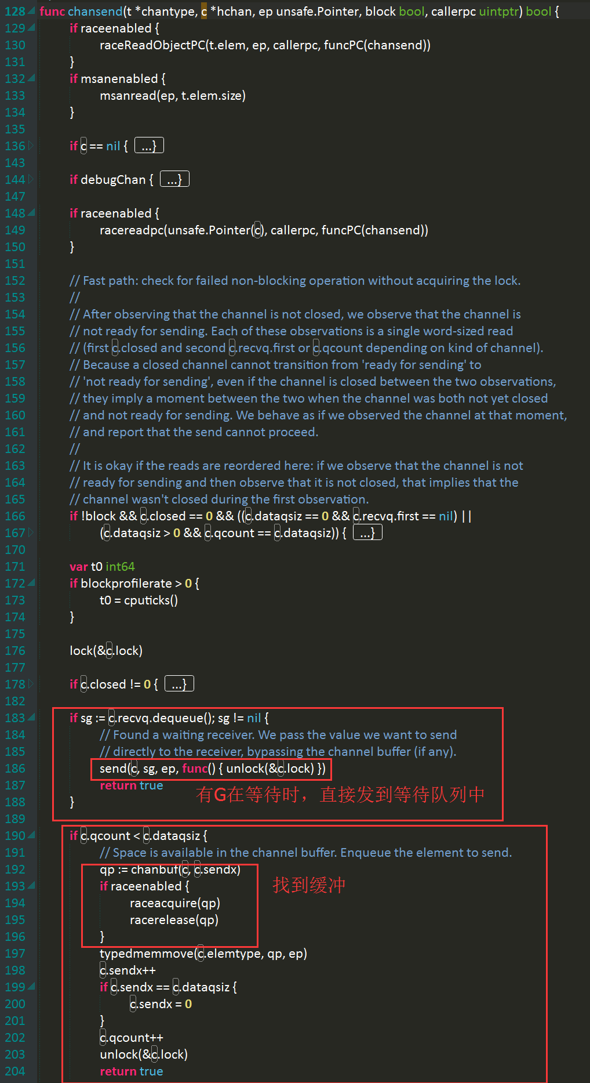

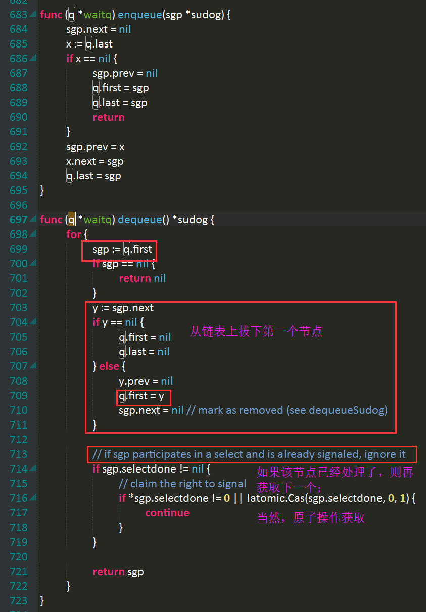

如果在等待接收的链表里有数据，即有G在等待接收，则把他从队列里取下，并直接把这个数据发送给他

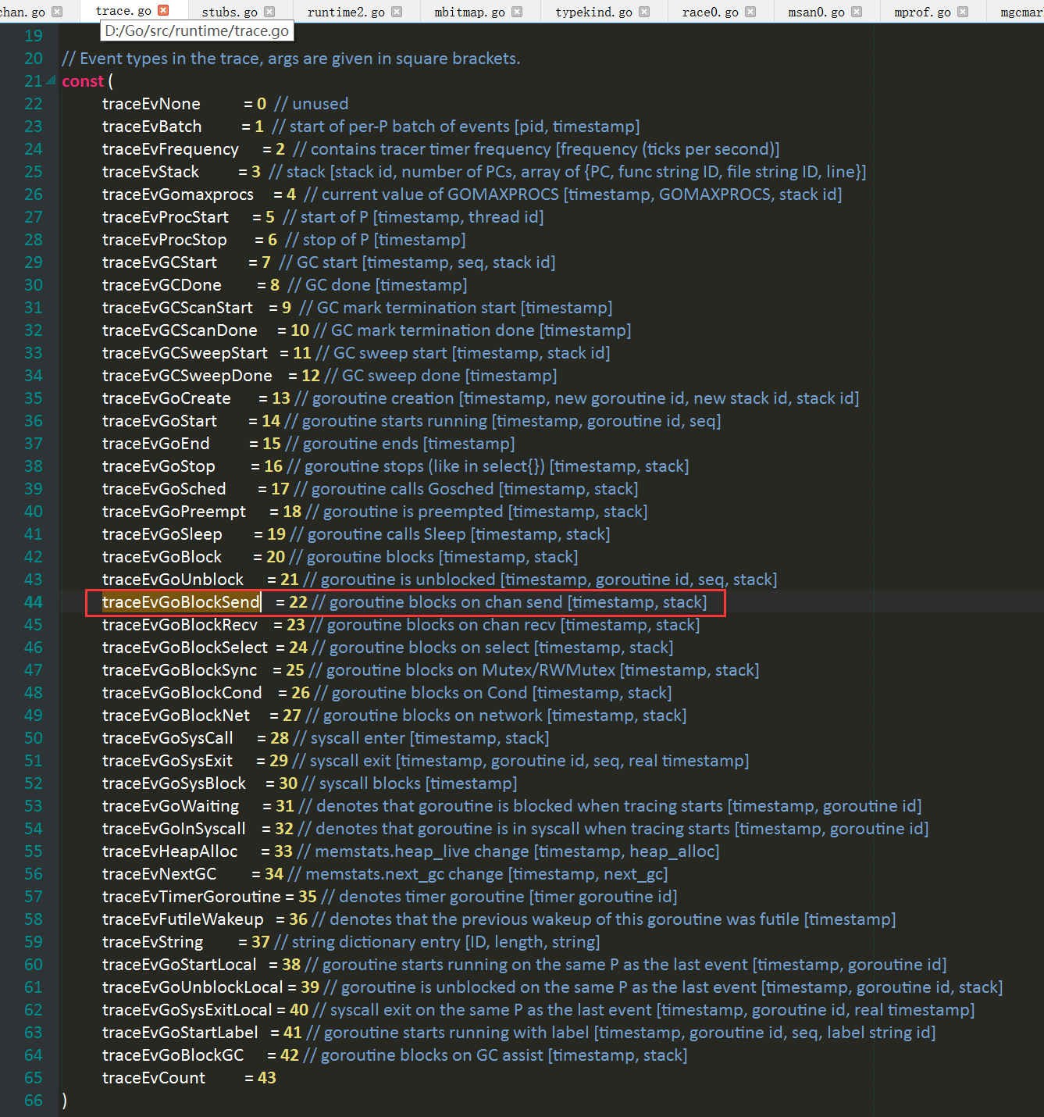

如果缓冲队列还有空间，则存之
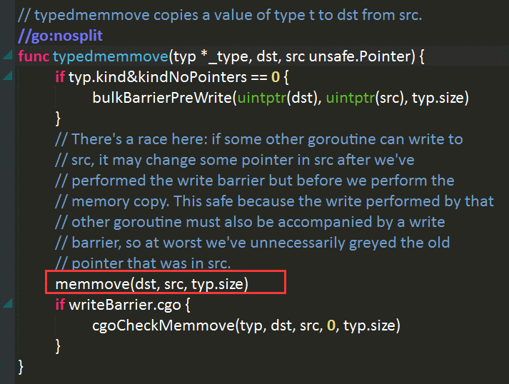

写入缓冲队列之后，则是：
1、向前移动发送标签
2、增加队列存储的数据量
3、完成所有操作之后，把锁解开

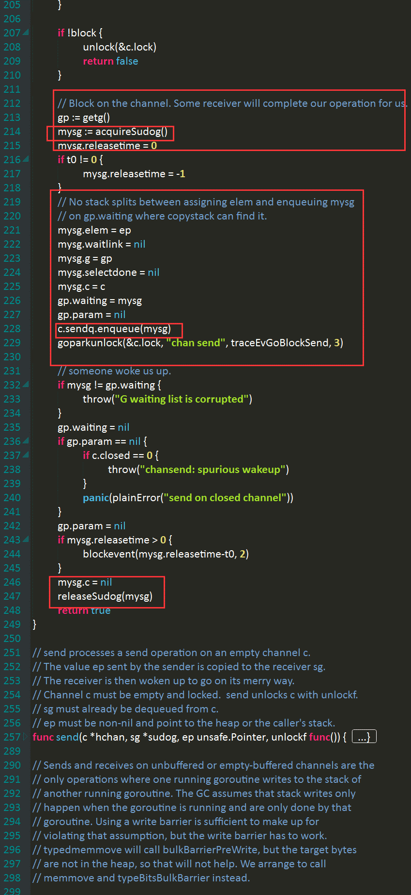
c.dataqsiz==0表示无缓冲chan，此时在接收队列没gouroutine的时候，直接阻塞，简单粗暴！

如果缓冲队列已经占完了，那就只能不好意思了，阻塞本G，等待被唤醒。。。

1、在空闲队列中取下一个Sudog对象，
2、然后把自己的G放进sudog中，
3、把包含自己的G的sudog放到G自己的等待对列中，

要发送的数据的指针

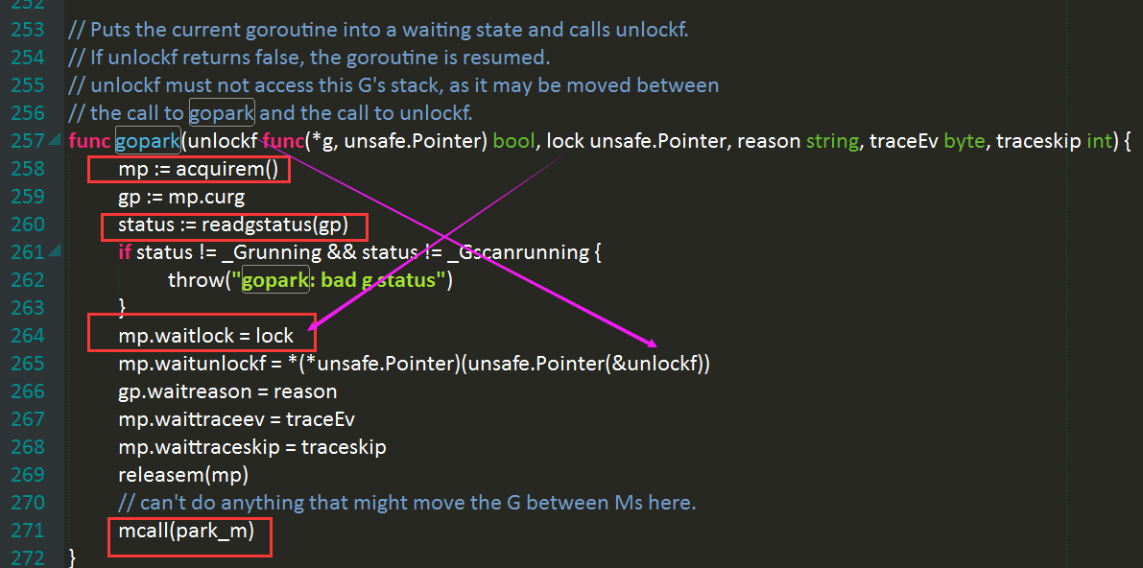

这个函数是把所传过去，在有G接收后，调用函数解锁，不解锁，后面的发送请求就会被锁住！

chan Close()之后，并没有被回收，而只是close成员被置位，，，

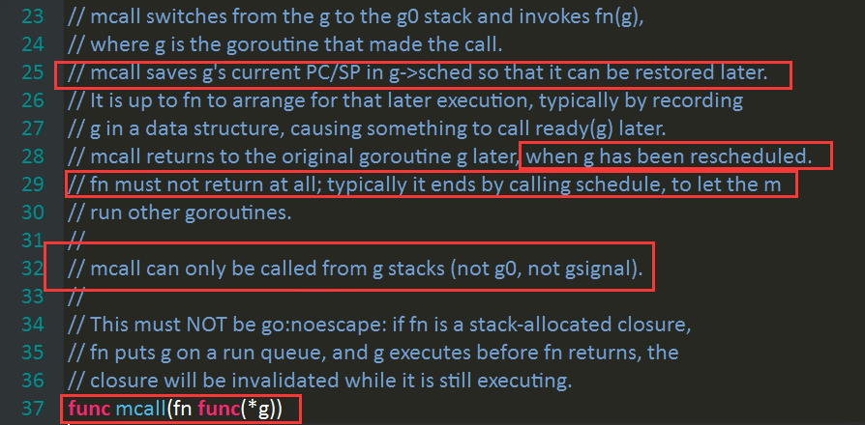

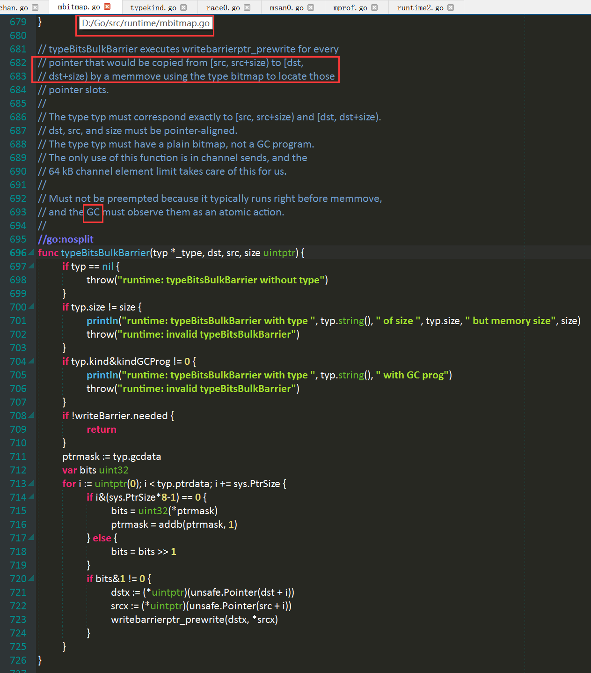

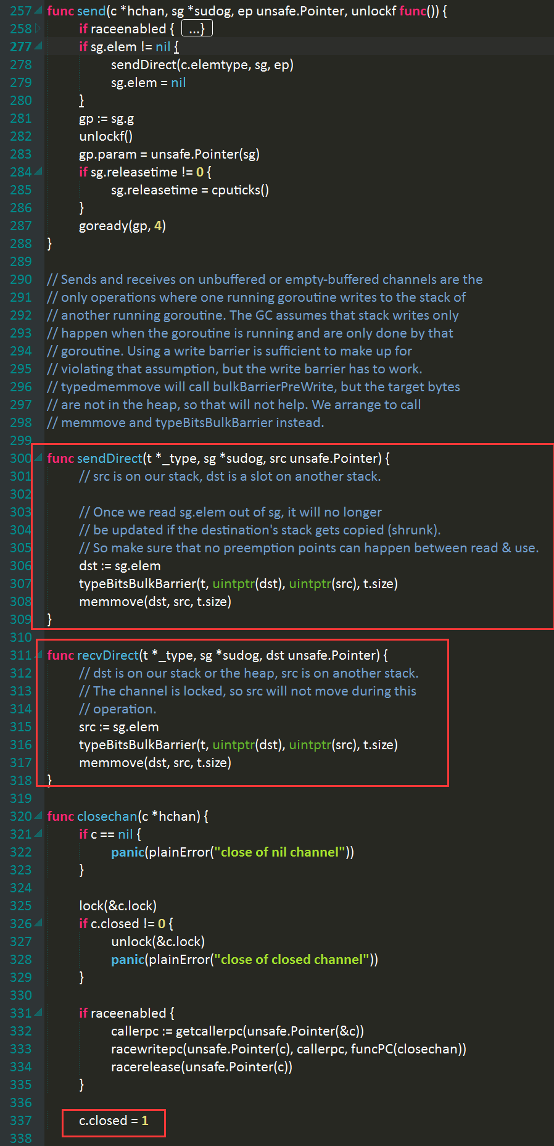

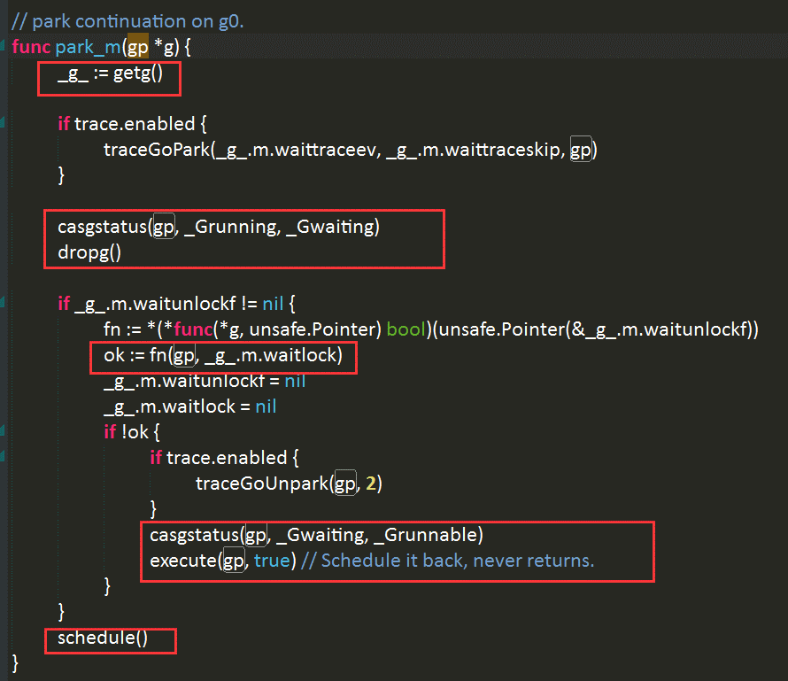

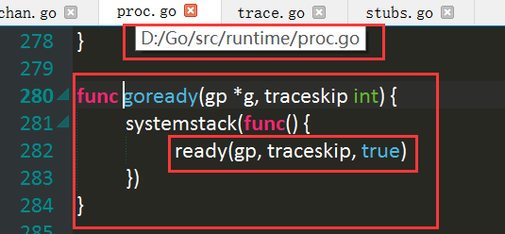

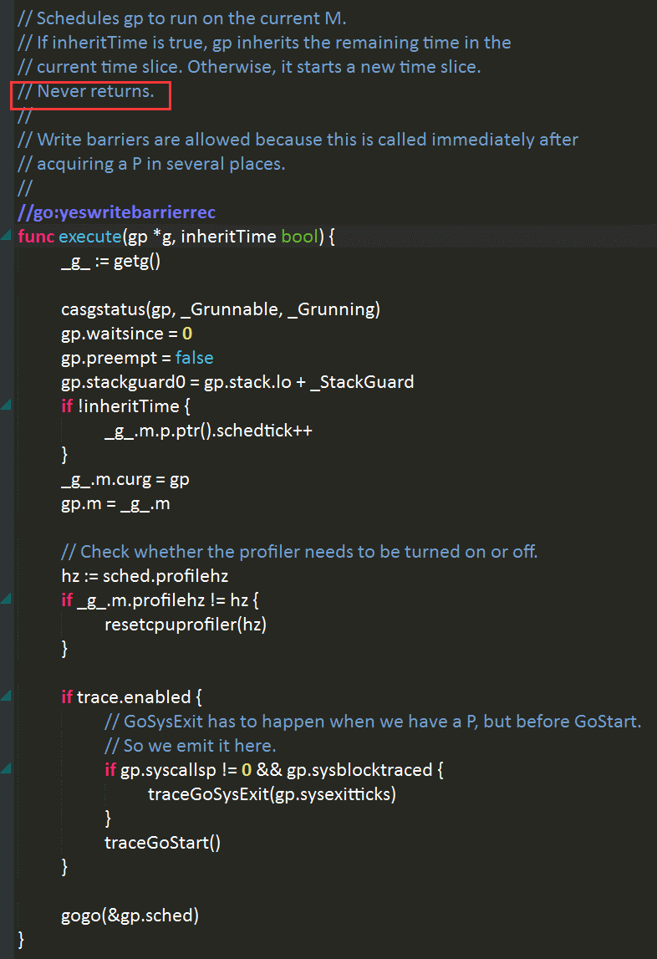

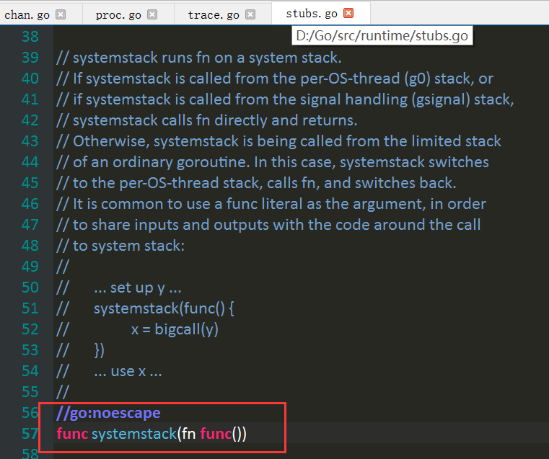
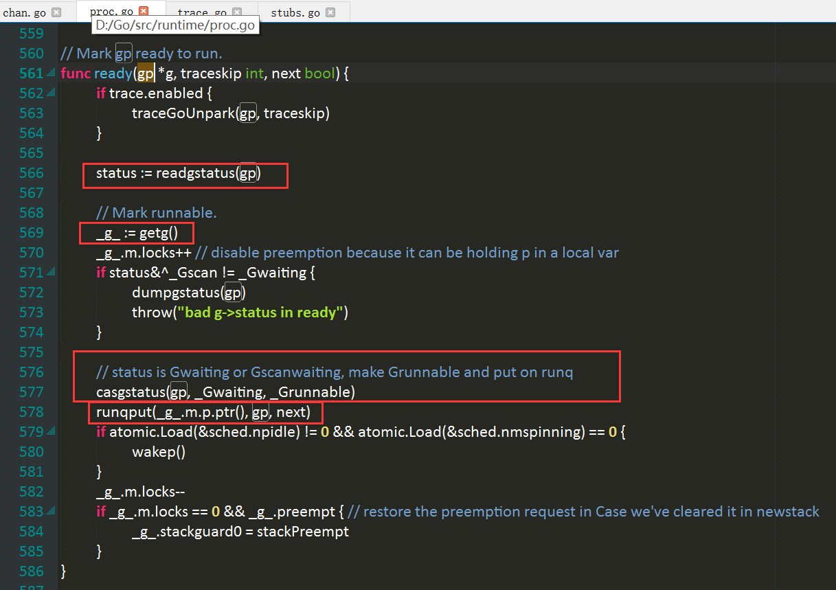

chan Close()之后，并没有被回收，而只是close成员被置位，，，

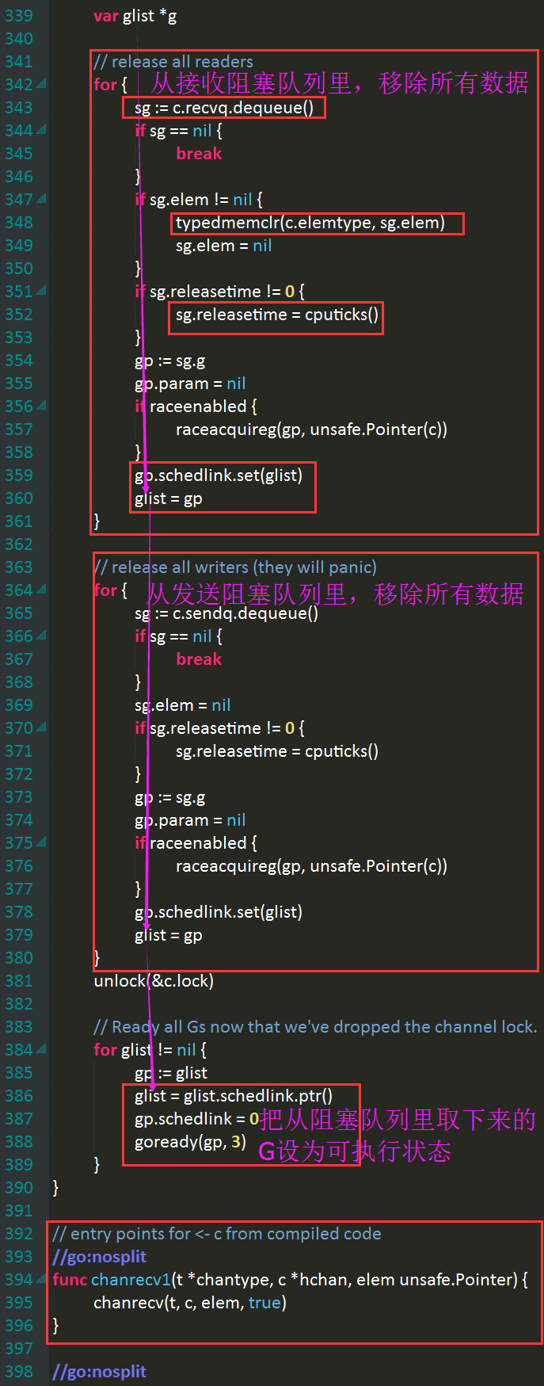

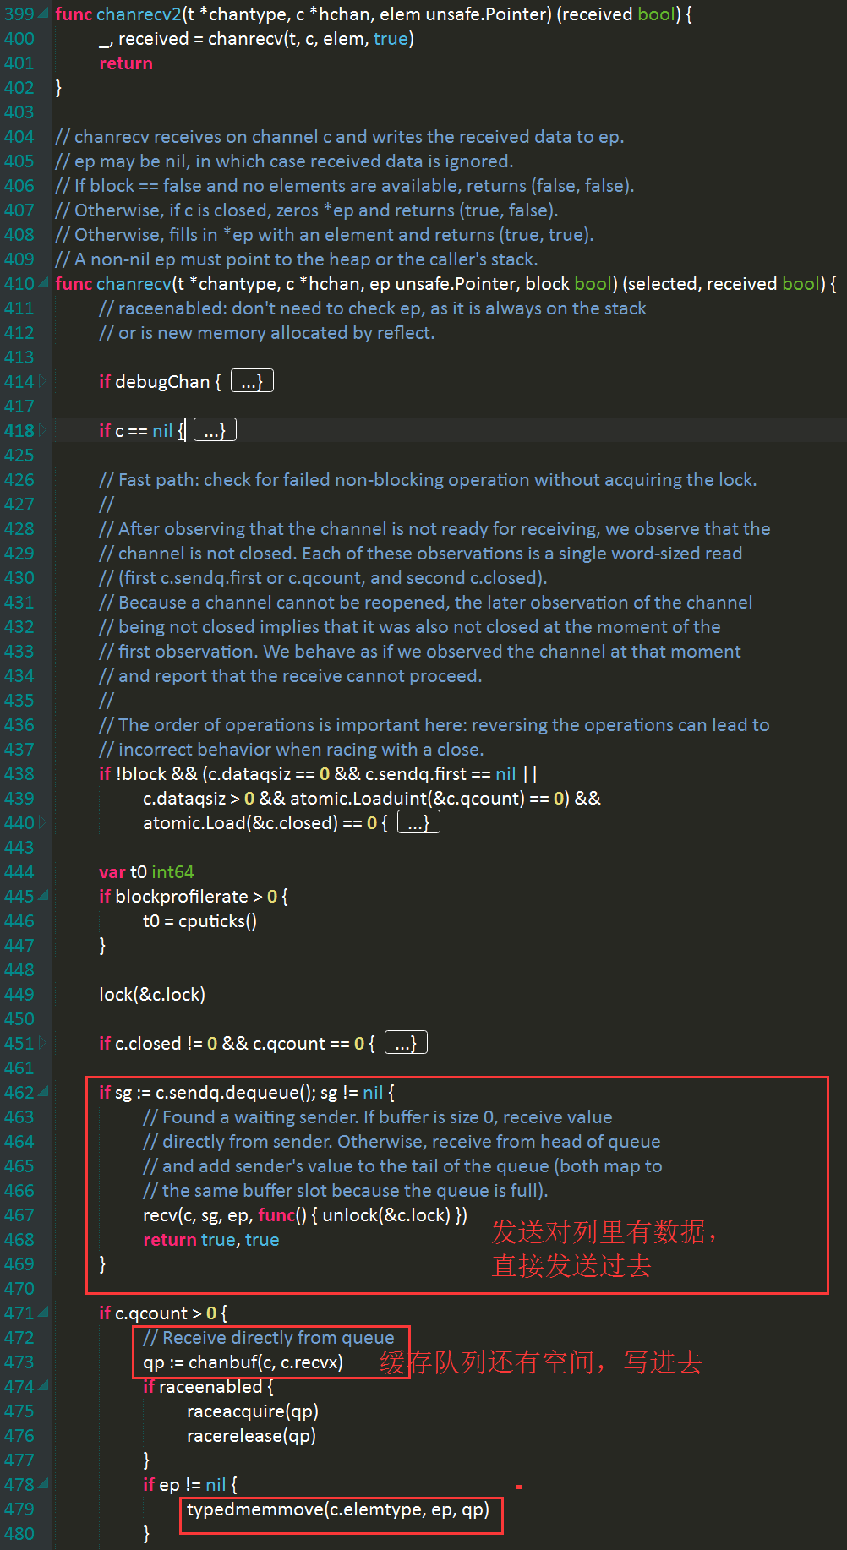

获取缓冲队列的对应地址

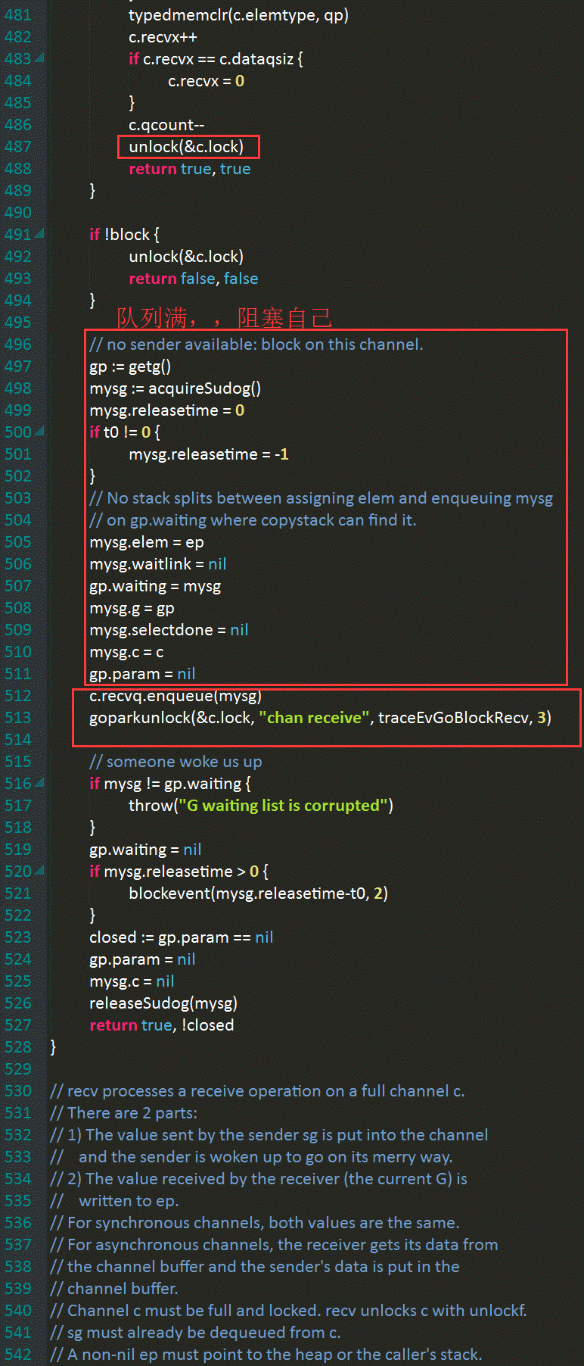

c.dataqsiz==0表示无缓冲chan，此时在发送队列没gouroutine的时候，直接阻塞，简单粗暴！

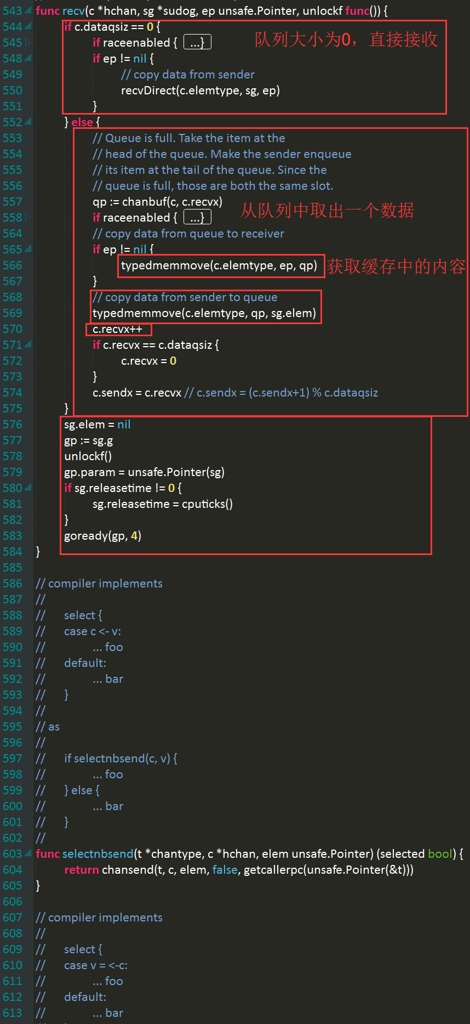

1、从缓冲队列里取出表头，数据写道接收者中；
2、把发送者的数据写进缓冲队列刚空出来的位置；
3、因为缓冲队列是满的，所以1和2是同一个空间；

